中盛-5
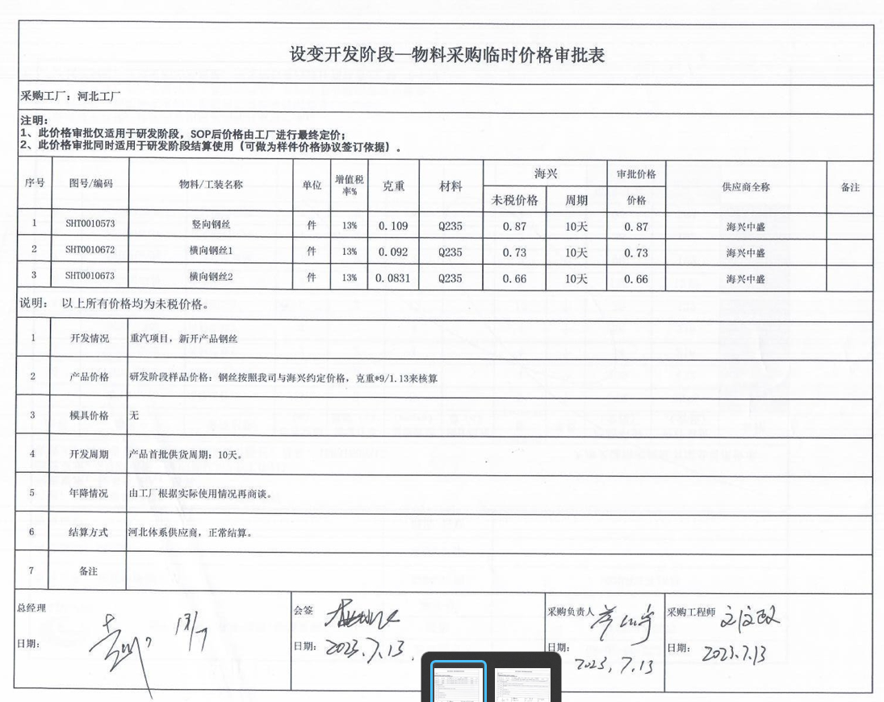
零部件采购价格协议（1913023）
协议编号：HBZYXY-2023-WU007-05
甲方：河北光华荣昌汽车部件有限公司
乙方：海兴中盛弹簧有限公司
甲乙双方在保持互惠互利的基础上，为保持长久的合作关系，双方携手共同占领大市场，特签定价格协议如下：
一、乙方供货价格（以未税价格为准） 单位：元（RMB)
序号 | QAD编码 | 零部件名称（QAD） | 图号或规格 | 单位 | 未税产品价格 （不含摊销费） |  | 未税模检焊具摊销费 |  |  | 未税产品价格 （含模摊费） | 备注
 |  |  |  |  | 2022年 | 2023年 | 模检焊具总价 | 摊销费 | 摊销方式 | 2023年 |  | 克重kg
1 | SHT0010573 | 竖向钢丝 |  | 件 |  | 0.8700 | 0.00 | 0.0000 | 0.00 | 0.8700 |  | 0.1090
2 | SHT0010672 | 横向钢丝1 |  | 件 |  | 0.7300 | 0.00 | 0.0000 | 0.00 | 0.7300 |  | 0.0920
3 | SHT0010673 | 横向钢丝2 |  | 件 |  | 0.6600 | 0.00 | 0.0000 | 0.00 | 0.6600 |  | 0.0831
二、发票开具：乙方必须开具国家规定税率的增值税专用发票，税率13%专票，开具发票时必须注明QAD编码且与入库/使用量中的QAD编码保持一致。
三、价格执行期从 2023 年 7 月 1 日起至 2023 年 12 月 31 日(遇市场价格变动经双方协商同意后可调整)。
四、产品的数量依据甲方具体采购产品时另行向乙方发出的采购订单。
五、运输费用及运输过程中的风险由乙方承担。
六、双方合作中出现的质量、技术、物流等问题按相应合同（协议）办理。
七、此协议一式二份，经双方代表签字后即生效，同时具有法律效力。复印件、传真件具备同等法律效力。双方合作中出现质量、技术、物流等问题按相应合同（协议）办理。

甲方（签字盖章）： |  |  |  |  |  |  | 乙方（签字盖章）：

法定代表人/授权代表签字： |  |  |  |  |  |  | 法定代表人/授权代表签字：

签订日期： |  |  |  |  |  |  | 签订日期：

